Sheet1
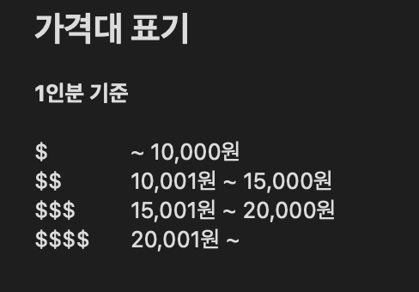 성남 맛집 공유
동 / 역 | 식당 이름 | 주소 | 오픈 시간 | 라스트오더 | 가격대 | 추천 메뉴 | 링크 | 비고
분당구
수내역 | 그집 | 경기 성남시 분당구 황새울로258번길 42 해암빌딩 | 11:00 ~ 21:00 | 20:40:00 | $ / $$ | 모밀한판, 만두 | 그집 | 연중무휴 / 전체적으로 맛있음
수내역 | 파스타마마 | 경기 성남시 분당구 백현로101번길 16 | 11:00 ~ 20:00 | 사장님 마음대로 | $ | 오븐미트파스타 마늘빵 추가 | 파스타마마 | 일요일 휴무 / 맛 자체는 가격대비 나쁘지 않음 피크시간대에는 학생, 직장인 많음
서현역 | 한종호의죽여주는김치찜김치찌개 | 경기 성남시 분당구 황새울로 325 서현하우비 | 11:00 ~ 22:00 | 21:40:00 | $ / $$ | 김치찜, 김치찌개, 스팸&계란말이 | 죽여주는김치찜김치찌개 | 연휴에 길게 쉼 / 오래된 집인데 맛있음
정자동/서현역 | 서울감자탕 본점 / 서현점 | 경기 성남시 분당구 내정로107번길 2 (본점) 경기 성남시 분당구 황새울로 315 대현빌딩 1층 (서현점) | 00:00 ~ 24:00 | - | $$ | 감자탕 | 본점 | 연중무휴 / 분당국룰 감자탕집
분당동 | 타임포타이 | 경기 성남시 분당구 문정로144번길 5 타임포타이 | 11:00~22:00 | ? | $$ | 똠양꿍/팟카파오 무 쌉 | 타임포타이 | 차로 접근 용이 / 율동공원 옆 먹자골목 15:00 ~ 16:00 브레이크타임

중원구

수정구

판교

위례

성남 인근
용인 수지 | 산으로간고등어 | 경기 용인시 수지구 고기로 126 산으로간고등어 | 11:00 ~ 21:00 | 20:15:00 | $$ | 고등어 / 임연수 / 삼치 / 잡채 | 산으로간고등어 | 타지역에서도 생선구이 먹으러 오는 갓갓 생선구이집 잡채 포함 반찬 무제한 부모님이던 연인이던 꼭 먹으러 가야할 맛집 대기가 있을 수 있음

